NJ
NO. | Sales_Item_Code | Picture |  |  | VLOOKUP
1 | DS111-01Y-L |  | 1 | DS111-01Y | #N/A
2 | DS111-01Y-R |  | 2 | DS111-01Y-R | 0
3 | DS113-01BY-L | 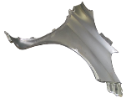  | 3 | DS113-01 | #N/A
4 | DS113-01BY-R |  | 4 | DS113-01BY-R | 0
5 | DS114-01AX-L
6 | DS114-01AX-R
7 | DS114-01AY-L
8 | DS114-01AY-R
9 | DS114-02AN
10 | DS115-30A

